Баг-репорты
ID | Название БР | Приоритет | Статус | Предусловия | Шаги воспроизведения | Окружение | Ожидаемый результат | Фактический результат | Дополнительные материалы | Комментарии
Блокирующие баги
Bb1 | Ошибка 404 Not Found при отправлении запроса к ручке DELETE /api/v1/orders/:id с существующей корзиной | Блокирующий | Открыт | 1. Запущен тестовый сервер https://560be485-a8d8-4509-bcfd-86fd2dea56d2.serverhub.praktikum-services.ru/ 2. Запущено приложение Postman 3. Запущен инструментарий Apidoc 3. Запущен инструментарий Swagger 4. В Postman создана переменная server_address, связанная с тестовым сервером 5. В Postman создана корзина (id=3) [{"id": 10, "name": "Хлеб «Бородинский»", "price": 99, "weight": 300, "units": "г", "quantity": 2}, { "id": 30, "name": "Крымская малина Россия", "price": 239, "weight": 250, "units": "г", "quantity": 1}, { "id": 50, "name": "Шоколад молочный Alpen Gold с карамелизированными кусочками какао-бобов и кусочками карамели", "price": 89, "weight": 85, "units": "г", "quantity": 2}] | 1. Создать запрос DELETE {{server_address}}/api/v1/orders/3 2. Нажать Send | https://560be485-a8d8-4509-bcfd-86fd2dea56d2.serverhub.praktikum-services.ru/ | Запрос отправляется без ошибок, 200 OK | Запрос отправляется с ошибкой 404 Not Found | 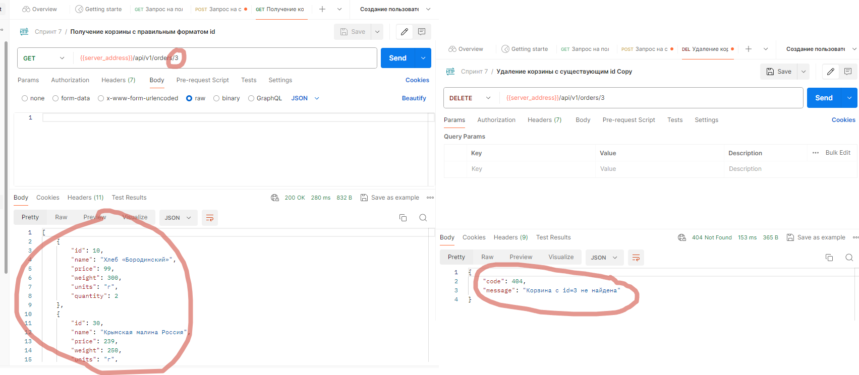
Bb2 | При отправлении запроса к ручке DELETE /api/v1/orders/:id с существующей корзиной корзина не удаляется | Блокирующий | Открыт | 1. Запущен тестовый сервер https://560be485-a8d8-4509-bcfd-86fd2dea56d2.serverhub.praktikum-services.ru/ 2. Запущено приложение Postman 3. Запущен инструментарий Apidoc 3. Запущен инструментарий Swagger 4. В Postman создана переменная server_address, связанная с тестовым сервером 5. В Postman создана корзина (id=3) [{"id": 10, "name": "Хлеб «Бородинский»", "price": 99, "weight": 300, "units": "г", "quantity": 2}, { "id": 30, "name": "Крымская малина Россия", "price": 239, "weight": 250, "units": "г", "quantity": 1}, { "id": 50, "name": "Шоколад молочный Alpen Gold с карамелизированными кусочками какао-бобов и кусочками карамели", "price": 89, "weight": 85, "units": "г", "quantity": 2}] | 1. Создать запрос DELETE {{server_address}}/api/v1/orders/3 2. Нажать Send | https://560be485-a8d8-4509-bcfd-86fd2dea56d2.serverhub.praktikum-services.ru/ | Корзина удалена | Корзина не удалена
Bb3 | При отправлении запроса к ручке POST /api/v1/orders на создание корзины в таблице order_model.csv запись дублируется | Блокирующий | Открыт | 1. Запущен тестовый сервер https://560be485-a8d8-4509-bcfd-86fd2dea56d2.serverhub.praktikum-services.ru/ 2. Запущено приложение Postman 3. Запущен инструментарий Apidoc 3. Запущен инструментарий Swagger 4. В Postman создана переменная server_address, связанная с тестовым сервером 5. В Postman создана корзина (id=1) [{"id": 10, "name": "Хлеб «Бородинский»", "price": 99, "weight": 300, "units": "г", "quantity": 2}, { "id": 30, "name": "Крымская малина Россия", "price": 239, "weight": 250, "units": "г", "quantity": 1}, { "id": 50, "name": "Шоколад молочный Alpen Gold с карамелизированными кусочками какао-бобов и кусочками карамели", "price": 89, "weight": 85, "units": "г", "quantity": 2}] | 1. Создать запрос GET {{server_address}}/api/db/resources/order_model.csv 2. Нажать Send | https://560be485-a8d8-4509-bcfd-86fd2dea56d2.serverhub.praktikum-services.ru/ | В таблице отображается набор корзины (id 1) | В таблице отображаются дублирующиеся наборы корзины (id 1 и 2) | 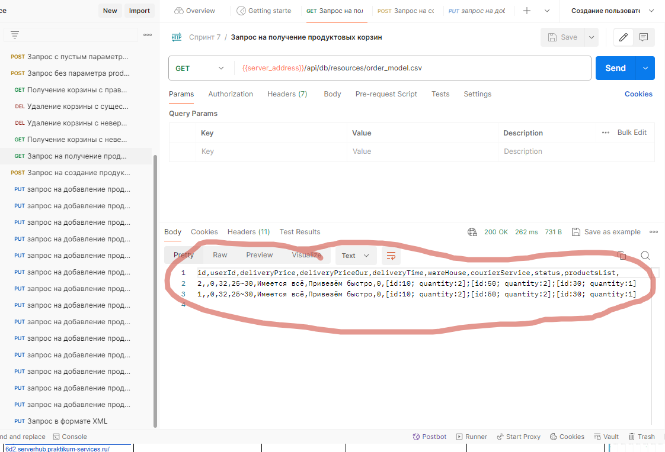
Критические баги
Bk1 | Ошибка 500 Internal Server Error при добавлении зарегистрированным пользователем набора с пустым списком продуктов | Критический | Открыт | 1. Запущен стенд https://560be485-a8d8-4509-bcfd-86fd2dea56d2.serverhub.praktikum-services.ru/ Яндекс Прилавок (v3.1.1 2. В приложении зарегистрирован пользователь: address: "Ленина 10" authToken: "f50fe943-a979-4f8f-92e0-957c51cfae4e" comment: "" email: "ant1@ya.ru" firstName: "Владимир " id: 1 phone: "+77777777777" 3. Запустить DevTools с вкладкой Network и параметром Fetch/XHR | 1. Нажать Мои наборы 2. Название набора: 1 3. Что-то важное в наборе: пустое 4. Продукты: ничего не выбрано 5. Нажать Создать | https://560be485-a8d8-4509-bcfd-86fd2dea56d2.serverhub.praktikum-services.ru/ | Набор добавляется в Мои наборы | Диалоговое окно остаётся открытым. В DevTools ошибка 500 Internal Server Error | 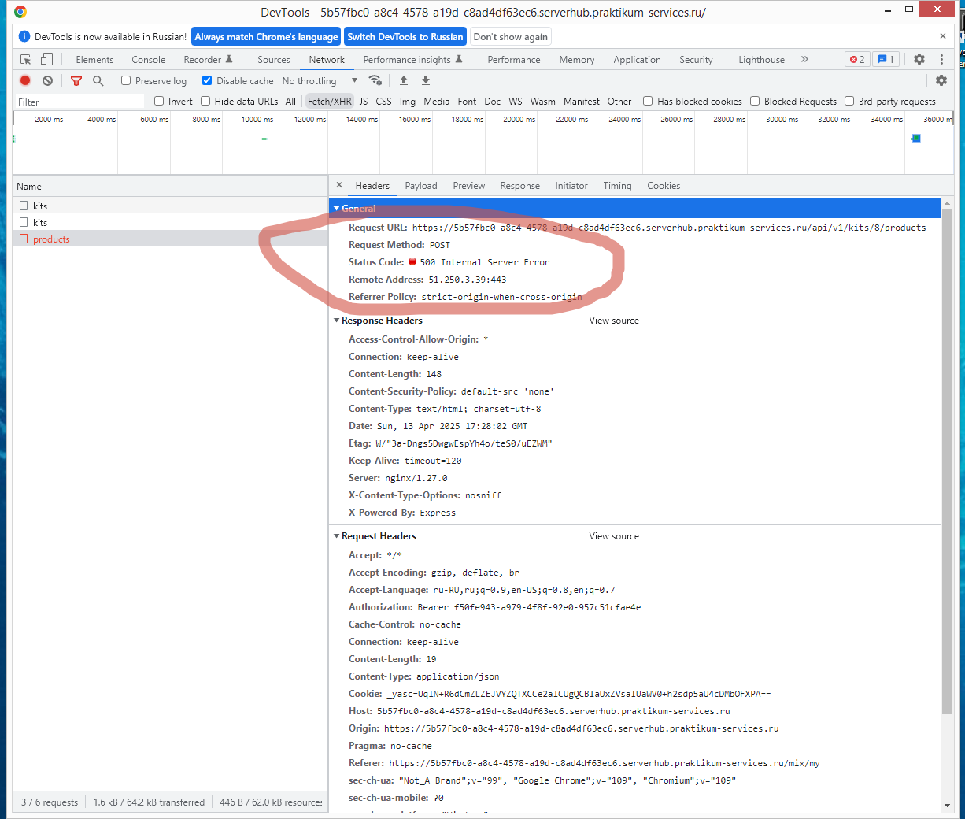 | На фронтенде забыли установить обязательность заполнения поля “Начните вводить название продукта”. Еще они не сделали кнопку “Создать” неактивной, пока не будут заполнены обязательные поля. И теперь пользователь может отправить запрос только с именем набора, а продукты можно не вводить. На бэкенде не учли, что к ним со стороны фронтенда может прийти запрос с не всеми заполненными данными и не установили защиту от подобных запросов. Отсюда и ошибка.
Bk2 | Запрос к ручке POST /fast-delivery/v3.1.1/calculate-delivery.xml с параметром productsCount=пять (не соответствует допустимому типу данных) отправляется без ошибок 4хх, 5хх | Критический | Открыт | 1. Запущен тестовый сервер https://560be485-a8d8-4509-bcfd-86fd2dea56d2.serverhub.praktikum-services.ru/ 2. Запущено приложение Postman 3. Запущен инструментарий Apidoc 3. Запущен инструментарий Swagger 4. В Postman создана переменная server_address, связанная с тестовым сервером | 1. Создать запрос POST {{server_address}}/fast-delivery/v3.1.1/calculate-delivery.xml 2. Тело запроса: <InputModel> <productsCount>пять</productsCount> <productsWeight>2.1</productsWeight> <deliveryTime>15</deliveryTime> </InputModel> 3. Нажать Send | https://560be485-a8d8-4509-bcfd-86fd2dea56d2.serverhub.praktikum-services.ru/ | Запрос отправляется с ошибками 4хх | Запрос отправляется без ошибок, 200 OK | 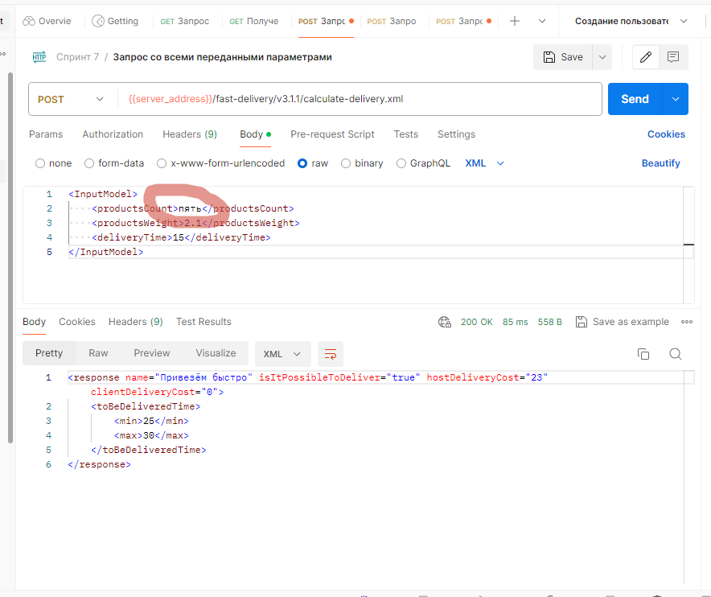
Bk3 | При отправлении запроса к ручке POST /fast-delivery/v3.1.1/calculate-delivery.xml с параметром productsCount=пять (не соответствует допустимому типу данных) доставка рассчитывается | Критический | Открыт | 1. Запущен тестовый сервер https://560be485-a8d8-4509-bcfd-86fd2dea56d2.serverhub.praktikum-services.ru/ 2. Запущено приложение Postman 3. Запущен инструментарий Apidoc 3. Запущен инструментарий Swagger 4. В Postman создана переменная server_address, связанная с тестовым сервером | 1. Создать запрос POST {{server_address}}/fast-delivery/v3.1.1/calculate-delivery.xml 2. Тело запроса: <InputModel> <productsCount>пять</productsCount> <productsWeight>2.1</productsWeight> <deliveryTime>15</deliveryTime> </InputModel> 3. Нажать Send | https://560be485-a8d8-4509-bcfd-86fd2dea56d2.serverhub.praktikum-services.ru/ | Доставка не рассчитывается | Доставка рассчитывается
Bk4 | Запрос к ручке POST /fast-delivery/v3.1.1/calculate-delivery.xml с параметром productsWeight=пять (не соответствует допустимому типу данных) отправляется без ошибок 4хх, 5хх | Критический | Открыт | 1. Запущен тестовый сервер https://560be485-a8d8-4509-bcfd-86fd2dea56d2.serverhub.praktikum-services.ru/ 2. Запущено приложение Postman 3. Запущен инструментарий Apidoc 3. Запущен инструментарий Swagger 4. В Postman создана переменная server_address, связанная с тестовым сервером | 1. Создать запрос POST {{server_address}}/fast-delivery/v3.1.1/calculate-delivery.xml 2. Тело запроса: <InputModel> <productsCount>6</productsCount> <productsWeight>пять</productsWeight> <deliveryTime>15</deliveryTime> </InputModel> 3. Нажать Send | https://560be485-a8d8-4509-bcfd-86fd2dea56d2.serverhub.praktikum-services.ru/ | Запрос отправляется с ошибками 4хх | Запрос отправляется без ошибок, 200 OK | 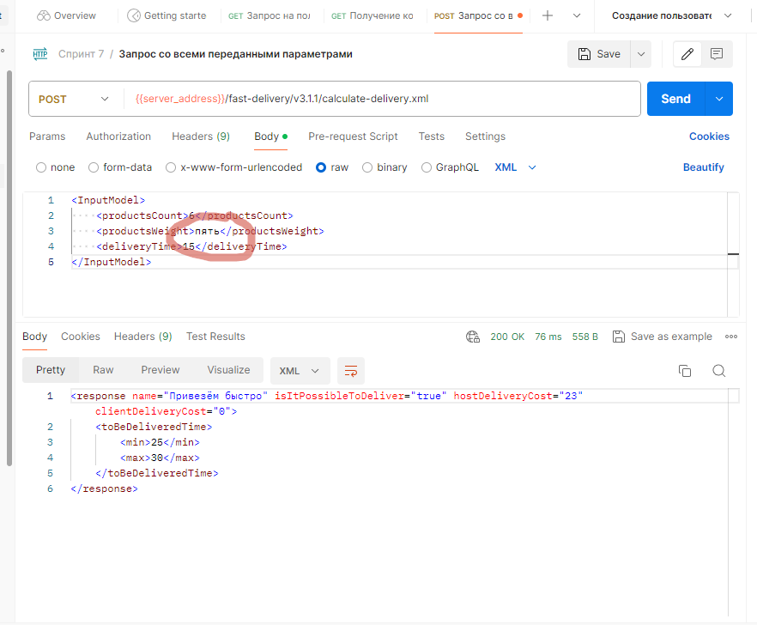
Bk5 | При отправлении запроса к ручке POST /fast-delivery/v3.1.1/calculate-delivery.xml с параметром productsWeight=пять (не соответствует допустимому типу данных) доставка рассчитывается | Критический | Открыт | 1. Запущен тестовый сервер https://560be485-a8d8-4509-bcfd-86fd2dea56d2.serverhub.praktikum-services.ru/ 2. Запущено приложение Postman 3. Запущен инструментарий Apidoc 3. Запущен инструментарий Swagger 4. В Postman создана переменная server_address, связанная с тестовым сервером | 1. Создать запрос POST {{server_address}}/fast-delivery/v3.1.1/calculate-delivery.xml 2. Тело запроса: <InputModel> <productsCount>6</productsCount> <productsWeight>пять</productsWeight> <deliveryTime>15</deliveryTime> </InputModel> 3. Нажать Send | https://560be485-a8d8-4509-bcfd-86fd2dea56d2.serverhub.praktikum-services.ru/ | Доставка не рассчитывается | Доставка рассчитывается
Bk6 | При отправлении запроса к ручке POST /fast-delivery/v3.1.1/calculate-delivery.xml с параметром deliveryTime=десять (не соответствует допустимому типу данных) доставка рассчитывается | Критический | Открыт | 1. Запущен тестовый сервер https://560be485-a8d8-4509-bcfd-86fd2dea56d2.serverhub.praktikum-services.ru/ 2. Запущено приложение Postman 3. Запущен инструментарий Apidoc 3. Запущен инструментарий Swagger 4. В Postman создана переменная server_address, связанная с тестовым сервером | 1. Создать запрос POST {{server_address}}/fast-delivery/v3.1.1/calculate-delivery.xml 2. Тело запроса: <InputModel> <productsCount>6</productsCount> <productsWeight>2.1</productsWeight> <deliveryTime>десять</deliveryTime> </InputModel> 3. Нажать Send | https://560be485-a8d8-4509-bcfd-86fd2dea56d2.serverhub.praktikum-services.ru/ | Доставка не рассчитывается | Доставка рассчитывается | 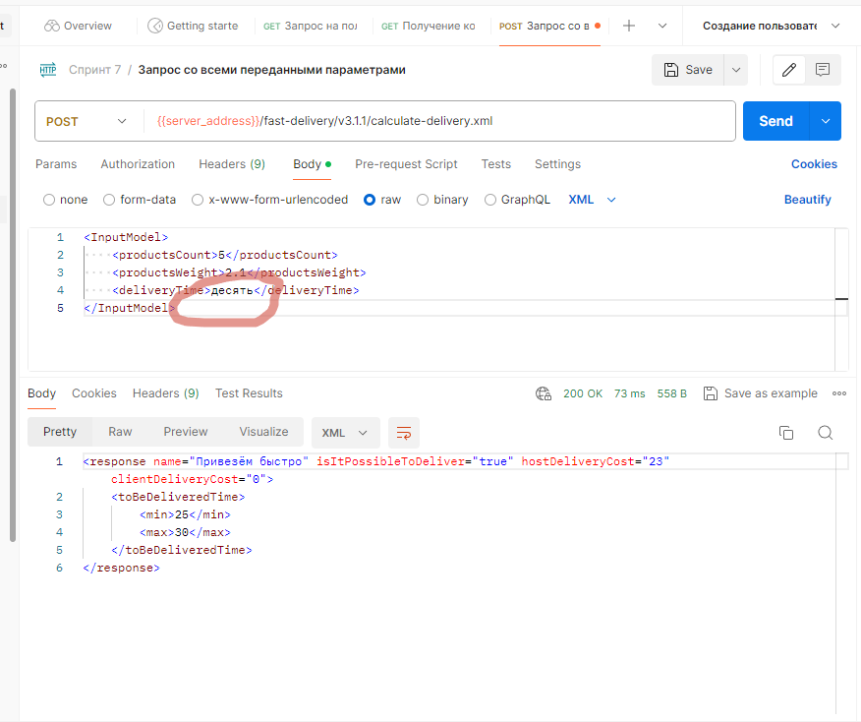
Bk7 | Запрос к ручке PUT /api/v1/orders/:id с пустым телом отправляется без ошибок 4хх, 5хх | Критический | Открыт | 1. Запущен тестовый сервер https://560be485-a8d8-4509-bcfd-86fd2dea56d2.serverhub.praktikum-services.ru/ 2. Запущено приложение Postman 3. Запущен инструментарий Apidoc 3. Запущен инструментарий Swagger 4. В Postman создана переменная server_address, связанная с тестовым сервером 5. В Postman создана корзина (id=3) [{"id": 10, "name": "Хлеб «Бородинский»", "price": 99, "weight": 300, "units": "г", "quantity": 2}, { "id": 30, "name": "Крымская малина Россия", "price": 239, "weight": 250, "units": "г", "quantity": 1}, { "id": 50, "name": "Шоколад молочный Alpen Gold с карамелизированными кусочками какао-бобов и кусочками карамели", "price": 89, "weight": 85, "units": "г", "quantity": 2}] | 1. Создать запрос PUT {{server_address}}/api/v1/orders/3 2. Тело запроса пусто 3. Нажать Send | https://560be485-a8d8-4509-bcfd-86fd2dea56d2.serverhub.praktikum-services.ru/ | Запрос отправляется с ошибками 4хх | Запрос отправляется без ошибок, 200 OK | 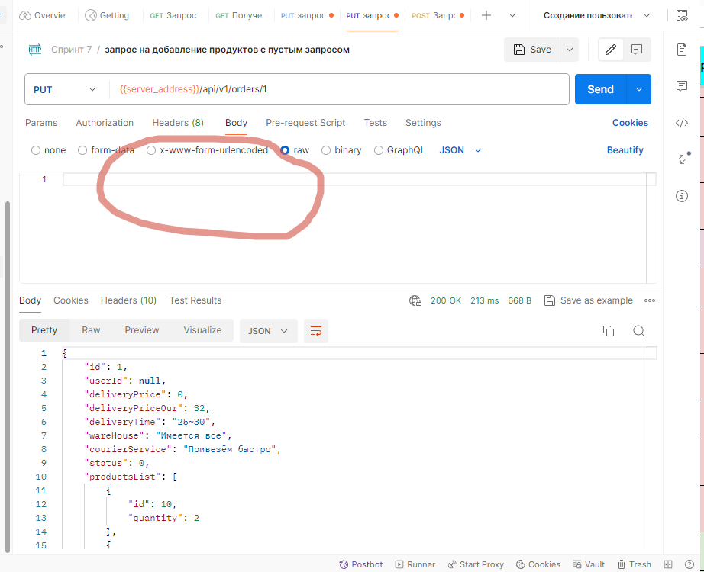
Bk8 | Запрос к ручке PUT /api/v1/orders/:id с не переданным параметром productsList отправляется без ошибок 4хх, 5хх | Критический | Открыт | 1. Запущен тестовый сервер https://560be485-a8d8-4509-bcfd-86fd2dea56d2.serverhub.praktikum-services.ru/ 2. Запущено приложение Postman 3. Запущен инструментарий Apidoc 3. Запущен инструментарий Swagger 4. В Postman создана переменная server_address, связанная с тестовым сервером 5. В Postman создана корзина (id=3) [{"id": 10, "name": "Хлеб «Бородинский»", "price": 99, "weight": 300, "units": "г", "quantity": 2}, { "id": 30, "name": "Крымская малина Россия", "price": 239, "weight": 250, "units": "г", "quantity": 1}, { "id": 50, "name": "Шоколад молочный Alpen Gold с карамелизированными кусочками какао-бобов и кусочками карамели", "price": 89, "weight": 85, "units": "г", "quantity": 2}] | 1. Создать запрос PUT {{server_address}}/api/v1/orders/3 2. Тело запроса { "id": 1, "quantity": 1 } 3. Нажать Send | https://560be485-a8d8-4509-bcfd-86fd2dea56d2.serverhub.praktikum-services.ru/ | Запрос отправляется с ошибками 4хх | Запрос отправляется без ошибок, 200 OK | 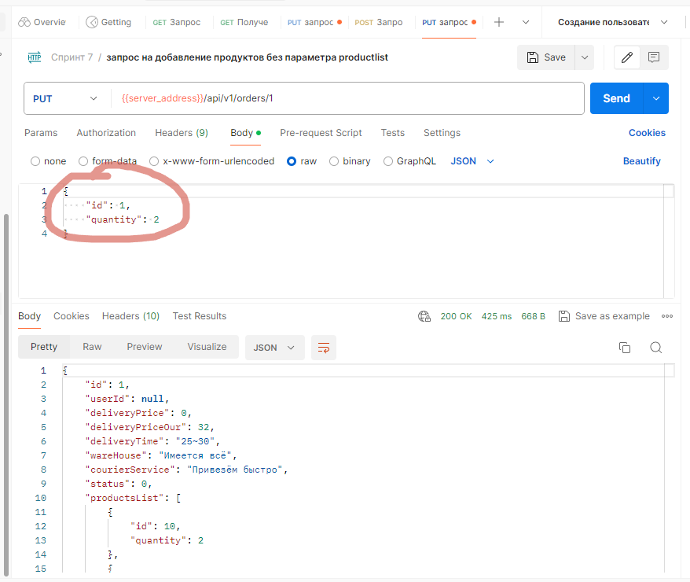
Bk9 | Запрос к ручке PUT /api/v1/orders/:id с параметром quantity=5.5 (не соответствует допустимому формату данных) отправляется без ошибок 4хх, 5хх | Критический | Открыт | 1. Запущен тестовый сервер https://560be485-a8d8-4509-bcfd-86fd2dea56d2.serverhub.praktikum-services.ru/ 2. Запущено приложение Postman 3. Запущен инструментарий Apidoc 3. Запущен инструментарий Swagger 4. В Postman создана переменная server_address, связанная с тестовым сервером 5. В Postman создана корзина (id=3) [{"id": 10, "name": "Хлеб «Бородинский»", "price": 99, "weight": 300, "units": "г", "quantity": 2}, { "id": 30, "name": "Крымская малина Россия", "price": 239, "weight": 250, "units": "г", "quantity": 1}, { "id": 50, "name": "Шоколад молочный Alpen Gold с карамелизированными кусочками какао-бобов и кусочками карамели", "price": 89, "weight": 85, "units": "г", "quantity": 2}] | 1. Создать запрос PUT {{server_address}}/api/v1/orders/3 2. Тело запроса { "productsList": [ { "id": 70, "quantity": 5.5 } ] } 3. Нажать Send | https://560be485-a8d8-4509-bcfd-86fd2dea56d2.serverhub.praktikum-services.ru/ | Запрос отправляется с ошибками 4хх | Запрос отправляется без ошибок, 200 OK | 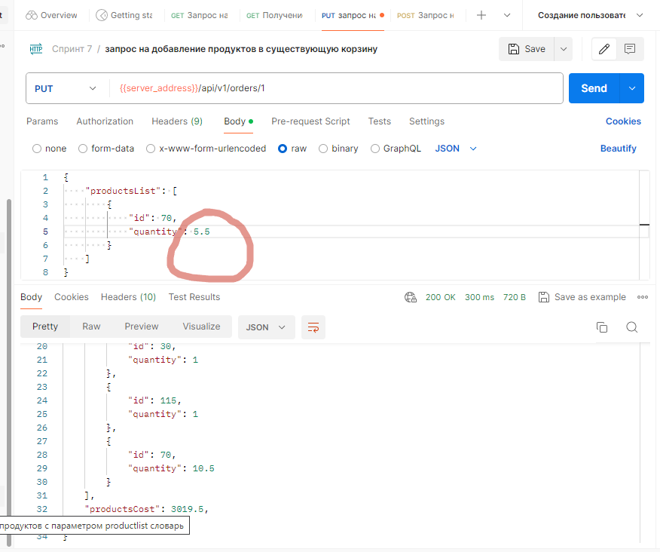
Баги с высоким приоритетом
Bv1 | Запрос к ручке POST /fast-delivery/v3.1.1/calculate-delivery.xml с пустым параметром productsCount и productsCount=null отправляется без ошибок 4хх, 5хх | Высокий | Открыт | 1. Запущен тестовый сервер https://560be485-a8d8-4509-bcfd-86fd2dea56d2.serverhub.praktikum-services.ru/ 2. Запущено приложение Postman 3. Запущен инструментарий Apidoc 3. Запущен инструментарий Swagger 4. В Postman создана переменная server_address, связанная с тестовым сервером | 1. Создать запрос POST {{server_address}}/fast-delivery/v3.1.1/calculate-delivery.xml 2. Тело запроса: <InputModel> <productsCount>null</productsCount> <productsWeight>2.1</productsWeight> <deliveryTime>15</deliveryTime> </InputModel> 3. Нажать Send | https://560be485-a8d8-4509-bcfd-86fd2dea56d2.serverhub.praktikum-services.ru/ | Запрос отправляется с ошибками 4хх | Запрос отправляется без ошибок, 200 OK | 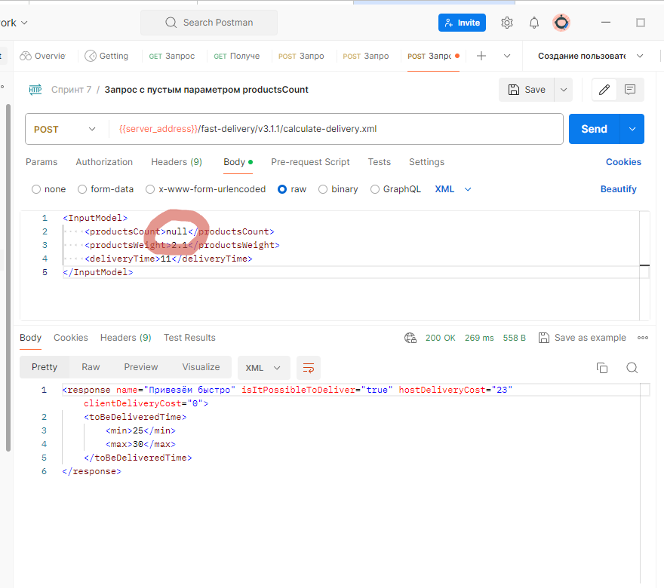
Bv2 | При отправлении запроса к ручке POST /fast-delivery/v3.1.1/calculate-delivery.xml с пустым параметром productsCount и productsCount=null доставка рассчитывается | Высокий | Открыт | 1. Запущен тестовый сервер https://560be485-a8d8-4509-bcfd-86fd2dea56d2.serverhub.praktikum-services.ru/ 2. Запущено приложение Postman 3. Запущен инструментарий Apidoc 3. Запущен инструментарий Swagger 4. В Postman создана переменная server_address, связанная с тестовым сервером | 1. Создать запрос POST {{server_address}}/fast-delivery/v3.1.1/calculate-delivery.xml 2. Тело запроса: <InputModel> <productsCount>null</productsCount> <productsWeight>2.1</productsWeight> <deliveryTime>15</deliveryTime> </InputModel> 3. Нажать Send | https://560be485-a8d8-4509-bcfd-86fd2dea56d2.serverhub.praktikum-services.ru/ | Доставка не рассчитывается | Доставка рассчитывается
Bv3 | Запрос к ручке POST /fast-delivery/v3.1.1/calculate-delivery.xml с пустым параметром productsWeight и productsWeight=null отправляется без ошибок 4хх, 5хх | Высокий | Открыт | 1. Запущен тестовый сервер https://560be485-a8d8-4509-bcfd-86fd2dea56d2.serverhub.praktikum-services.ru/ 2. Запущено приложение Postman 3. Запущен инструментарий Apidoc 3. Запущен инструментарий Swagger 4. В Postman создана переменная server_address, связанная с тестовым сервером | 1. Создать запрос POST {{server_address}}/fast-delivery/v3.1.1/calculate-delivery.xml 2. Тело запроса: <InputModel> <productsCount>6</productsCount> <productsWeight>null</productsWeight> <deliveryTime>15</deliveryTime> </InputModel> 3. Нажать Send | https://560be485-a8d8-4509-bcfd-86fd2dea56d2.serverhub.praktikum-services.ru/ | Запрос отправляется с ошибками 4хх | Запрос отправляется без ошибок, 200 OK | 
Bv4 | При отправлении запроса к ручке POST /fast-delivery/v3.1.1/calculate-delivery.xml с пустым параметром productsWeight и productsWeight=null доставка рассчитывается | Высокий | Открыт | 1. Запущен тестовый сервер https://560be485-a8d8-4509-bcfd-86fd2dea56d2.serverhub.praktikum-services.ru/ 2. Запущено приложение Postman 3. Запущен инструментарий Apidoc 3. Запущен инструментарий Swagger 4. В Postman создана переменная server_address, связанная с тестовым сервером | 1. Создать запрос POST {{server_address}}/fast-delivery/v3.1.1/calculate-delivery.xml 2. Тело запроса: <InputModel> <productsCount>6</productsCount> <productsWeight>null</productsWeight> <deliveryTime>15</deliveryTime> </InputModel> 3. Нажать Send | https://560be485-a8d8-4509-bcfd-86fd2dea56d2.serverhub.praktikum-services.ru/ | Доставка не рассчитывается | Доставка рассчитывается
Bv5 | Запрос к ручке POST /fast-delivery/v3.1.1/calculate-delivery.xml с пустым параметром deliveryTime и deliveryTime=null отправляется без ошибок 4хх, 5хх | Высокий | Открыт | 1. Запущен тестовый сервер https://560be485-a8d8-4509-bcfd-86fd2dea56d2.serverhub.praktikum-services.ru/ 2. Запущено приложение Postman 3. Запущен инструментарий Apidoc 3. Запущен инструментарий Swagger 4. В Postman создана переменная server_address, связанная с тестовым сервером | 1. Создать запрос POST {{server_address}}/fast-delivery/v3.1.1/calculate-delivery.xml 2. Тело запроса: <InputModel> <productsCount>6</productsCount> <productsWeight>2.1</productsWeight> <deliveryTime>null</deliveryTime> </InputModel> 3. Нажать Send | https://560be485-a8d8-4509-bcfd-86fd2dea56d2.serverhub.praktikum-services.ru/ | Запрос отправляется с ошибками 4хх | Запрос отправляется без ошибок, 200 OK | 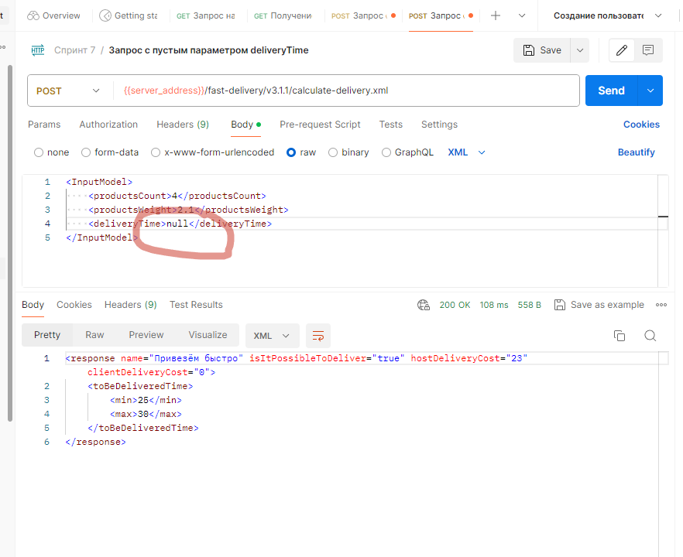
Bv6 | При отправлении запроса к ручке POST /fast-delivery/v3.1.1/calculate-delivery.xml с пустым параметром deliveryTime и deliveryTime=null доставка рассчитывается | Высокий | Открыт | 1. Запущен тестовый сервер https://560be485-a8d8-4509-bcfd-86fd2dea56d2.serverhub.praktikum-services.ru/ 2. Запущено приложение Postman 3. Запущен инструментарий Apidoc 3. Запущен инструментарий Swagger 4. В Postman создана переменная server_address, связанная с тестовым сервером | 1. Создать запрос POST {{server_address}}/fast-delivery/v3.1.1/calculate-delivery.xml 2. Тело запроса: <InputModel> <productsCount>6</productsCount> <productsWeight>2.1</productsWeight> <deliveryTime>null</deliveryTime> </InputModel> 3. Нажать Send | https://560be485-a8d8-4509-bcfd-86fd2dea56d2.serverhub.praktikum-services.ru/ | Доставка не рассчитывается | Доставка рассчитывается
Bv7 | Запрос к ручке POST /fast-delivery/v3.1.1/calculate-delivery.xml с параметром deliveryTime=30 (не соответствует допустимому формату данных) отправляется без ошибки | Высокий | Открыт | 1. Запущен тестовый сервер https://560be485-a8d8-4509-bcfd-86fd2dea56d2.serverhub.praktikum-services.ru/ 2. Запущено приложение Postman 3. Запущен инструментарий Apidoc 3. Запущен инструментарий Swagger 4. В Postman создана переменная server_address, связанная с тестовым сервером | 1. Создать запрос POST {{server_address}}/fast-delivery/v3.1.1/calculate-delivery.xml 2. Тело запроса: <InputModel> <productsCount>6</productsCount> <productsWeight>2.1</productsWeight> <deliveryTime>30</deliveryTime> </InputModel> 3. Нажать Send | https://560be485-a8d8-4509-bcfd-86fd2dea56d2.serverhub.praktikum-services.ru/ | Запрос отправляется с ошибками 4хх | Запрос отправляется без ошибок, 200 OK | 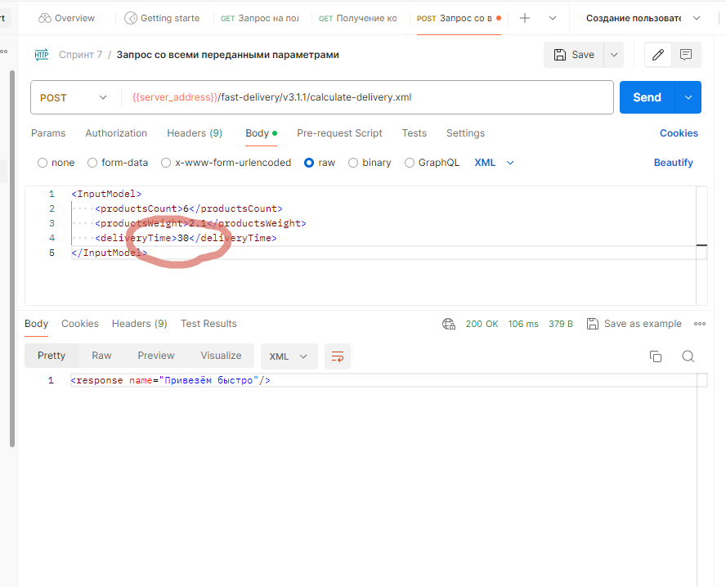
Bv8 | Запрос к ручке PUT /api/v1/orders/:id с пустым параметром productsList и productsList=null отправляется без ошибок 4хх, 5хх | Высокий | Открыт | 1. Запущен тестовый сервер https://560be485-a8d8-4509-bcfd-86fd2dea56d2.serverhub.praktikum-services.ru/ 2. Запущено приложение Postman 3. Запущен инструментарий Apidoc 3. Запущен инструментарий Swagger 4. В Postman создана переменная server_address, связанная с тестовым сервером 5. В Postman создана корзина (id=3) [{"id": 10, "name": "Хлеб «Бородинский»", "price": 99, "weight": 300, "units": "г", "quantity": 2}, { "id": 30, "name": "Крымская малина Россия", "price": 239, "weight": 250, "units": "г", "quantity": 1}, { "id": 50, "name": "Шоколад молочный Alpen Gold с карамелизированными кусочками какао-бобов и кусочками карамели", "price": 89, "weight": 85, "units": "г", "quantity": 2}] | 1. Создать запрос PUT {{server_address}}/api/v1/orders/3 2. Тело запроса { "productsList": null } 3. Нажать Send | https://560be485-a8d8-4509-bcfd-86fd2dea56d2.serverhub.praktikum-services.ru/ | Запрос отправляется с ошибками 4хх | Запрос отправляется без ошибок, 200 OK | 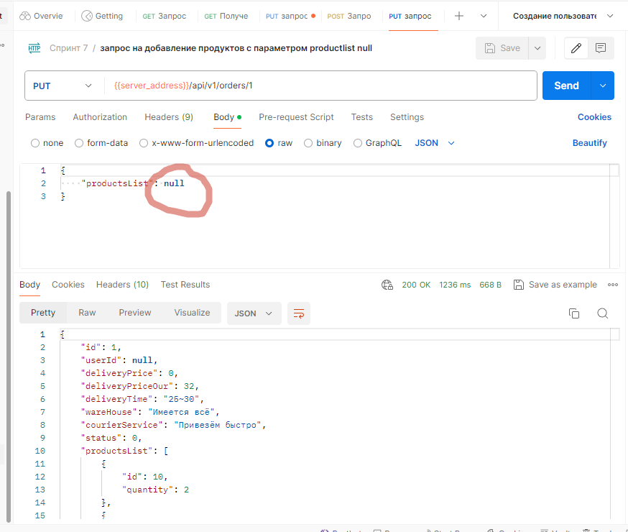
Bv9 | В документации к ручке PUT /api/v1/orders/:id не указана структура ответа сервера при отправк запроса с id товара неверного формата | Высокий | Открыт | 1. Запущен тестовый сервер https://560be485-a8d8-4509-bcfd-86fd2dea56d2.serverhub.praktikum-services.ru/ 2. Запущено приложение Postman 3. Запущен инструментарий Apidoc 3. Запущен инструментарий Swagger 4. В Postman создана переменная server_address, связанная с тестовым сервером 5. В Postman создана корзина (id=3) [{"id": 10, "name": "Хлеб «Бородинский»", "price": 99, "weight": 300, "units": "г", "quantity": 2}, { "id": 30, "name": "Крымская малина Россия", "price": 239, "weight": 250, "units": "г", "quantity": 1}, { "id": 50, "name": "Шоколад молочный Alpen Gold с карамелизированными кусочками какао-бобов и кусочками карамели", "price": 89, "weight": 85, "units": "г", "quantity": 2}] | 1. Создать запрос PUT {{server_address}}/api/v1/orders/3 2. Тело запроса { "productsList": [ { "id": "пять", "quantity": 1 } ] } 3. Нажать Send | https://560be485-a8d8-4509-bcfd-86fd2dea56d2.serverhub.praktikum-services.ru/ | в требованиях не указано | { "code": 500, "message": "invalid input syntax for integer: \"\"" } | 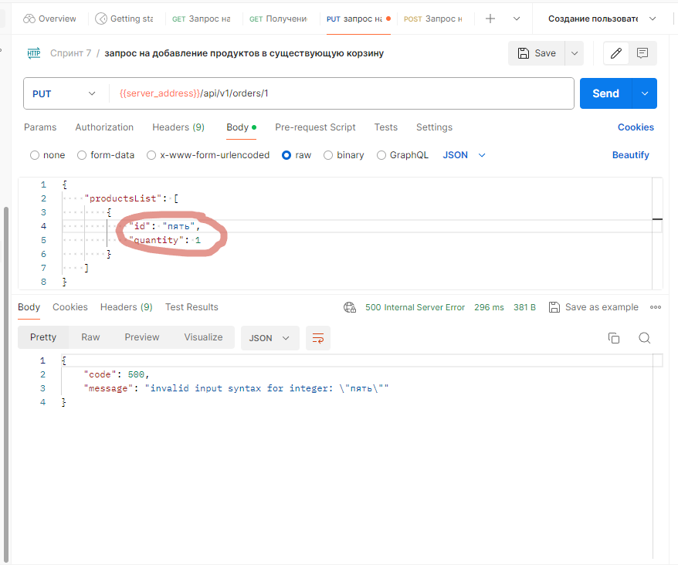
Bv10 | Запрос к ручке PUT /api/v1/orders/:id с телом запроса в формате отличном от JSON отправляется без ошибок 4хх, 5хх | Высокий | Открыт | 1. Запущен тестовый сервер https://560be485-a8d8-4509-bcfd-86fd2dea56d2.serverhub.praktikum-services.ru/ 2. Запущено приложение Postman 3. Запущен инструментарий Apidoc 3. Запущен инструментарий Swagger 4. В Postman создана переменная server_address, связанная с тестовым сервером 5. В Postman создана корзина (id=3) [{"id": 10, "name": "Хлеб «Бородинский»", "price": 99, "weight": 300, "units": "г", "quantity": 2}, { "id": 30, "name": "Крымская малина Россия", "price": 239, "weight": 250, "units": "г", "quantity": 1}, { "id": 50, "name": "Шоколад молочный Alpen Gold с карамелизированными кусочками какао-бобов и кусочками карамели", "price": 89, "weight": 85, "units": "г", "quantity": 2}] | 1. Создать запрос PUT {{server_address}}/api/v1/orders/3 2. Тело запроса <root> <productsList> <id>71</id> <quantity>2</quantity> </productsList> </root> 3. Нажать Send | https://560be485-a8d8-4509-bcfd-86fd2dea56d2.serverhub.praktikum-services.ru/ | Запрос отправляется с ошибками 4хх | Запрос отправляется без ошибок, 200 OK | 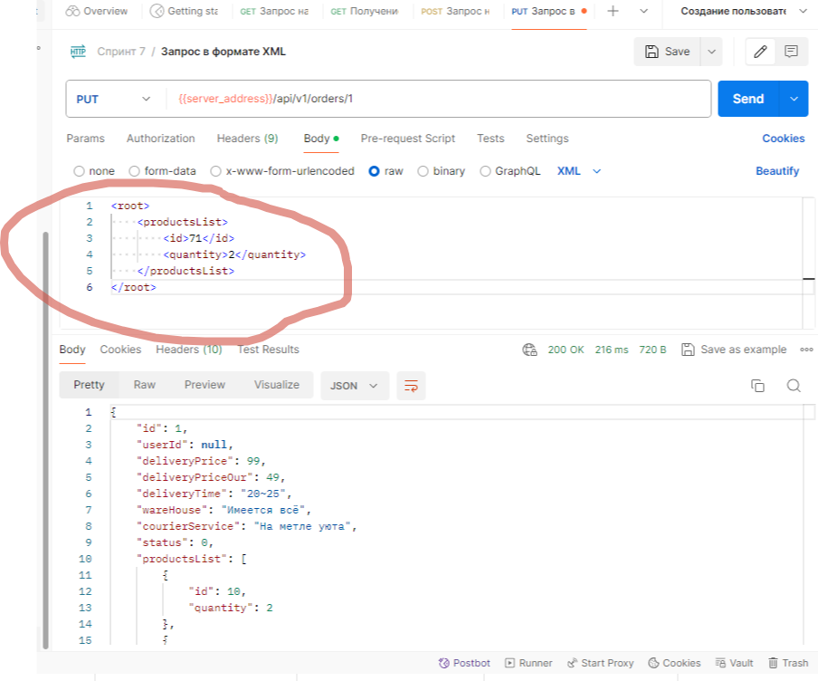
Bv11 | Ошибка в структуре ответа при передаче запроса /fast-delivery/v3.1.1/calculate-delivery.xml с параметром deliveryTime с нерабочим временем доставки | Высокий | Открыт | 1. Запущен тестовый сервер https://560be485-a8d8-4509-bcfd-86fd2dea56d2.serverhub.praktikum-services.ru/ 2. Запущено приложение Postman 3. Запущен инструментарий Apidoc 3. Запущен инструментарий Swagger 4. В Postman создана переменная server_address, связанная с тестовым сервером | 1. Создать запрос POST {{server_address}}/fast-delivery/v3.1.1/calculate-delivery.xml 2. Тело запроса <InputModel> <productsCount>6</productsCount> <productsWeight>2.1</productsWeight> <deliveryTime>22</deliveryTime> </InputModel> 3. Нажать Send | https://560be485-a8d8-4509-bcfd-86fd2dea56d2.serverhub.praktikum-services.ru/ | <response name="Привезём быстро" isItPossibleToDeliver="false"/> | <response name="Привезём быстро"/> | 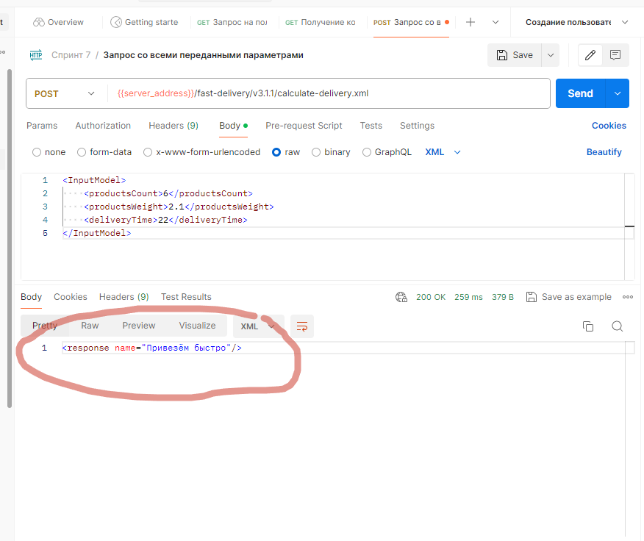
Баги с низким приоритетом
Bn1 | В документации к ручке POST /fast-delivery/v3.1.1/calculate-delivery.xml не указана структура ответа сервера при отправке запроса с не всеми переданными параметрами | Низкий | Открыт | 1. Запущен тестовый сервер https://560be485-a8d8-4509-bcfd-86fd2dea56d2.serverhub.praktikum-services.ru/ 2. Запущено приложение Postman 3. Запущен инструментарий Apidoc 3. Запущен инструментарий Swagger 4. В Postman создана переменная server_address, связанная с тестовым сервером | 1. Создать запрос POST {{server_address}}/fast-delivery/v3.1.1/calculate-delivery.xml 2. Тело запроса: <InputModel> <productsWeight>2.1</productsWeight> <deliveryTime>15</deliveryTime> </InputModel> 3. Нажать Send | https://560be485-a8d8-4509-bcfd-86fd2dea56d2.serverhub.praktikum-services.ru/ | в требованиях не указано | { "code": 500, "message": "Cannot destructure property 'productsCount' of 'r' as it is undefined." } | 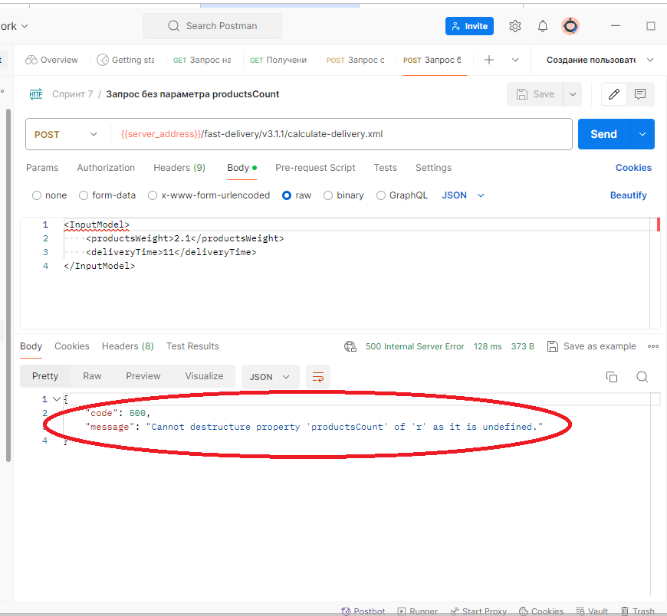 | Низкий приоритет, так как ответ сервера может быть действительно таким. Но требования нужно дополнить.
Bn2 | В документации к ручке POST /fast-delivery/v3.1.1/calculate-delivery.xml не указана структура ответа сервера при отправке тела запроса в формате отличном от XML | Низкий | Открыт | 1. Запущен тестовый сервер https://560be485-a8d8-4509-bcfd-86fd2dea56d2.serverhub.praktikum-services.ru/ 2. Запущено приложение Postman 3. Запущен инструментарий Apidoc 3. Запущен инструментарий Swagger 4. В Postman создана переменная server_address, связанная с тестовым сервером | 1. Создать запрос POST {{server_address}}/fast-delivery/v3.1.1/calculate-delivery.xml 2. Тело запроса: { "productsCount": 5, "productsWeight": 2.2, "deliveryTime": 14 } 3. Нажать Send | https://560be485-a8d8-4509-bcfd-86fd2dea56d2.serverhub.praktikum-services.ru/ | в требованиях не указано | { "code": 500, "message": "Cannot destructure property 'productsCount' of 'r' as it is undefined." } | 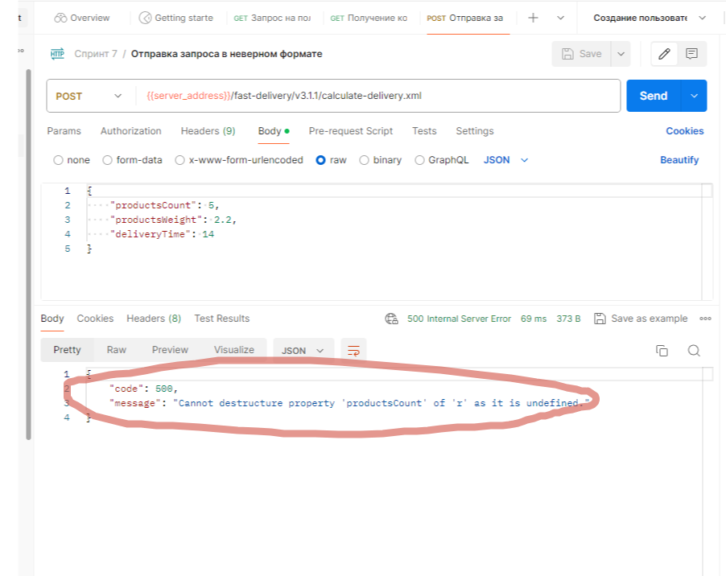 | Низкий приоритет, так как ответ сервера может быть действительно таким. Но требования нужно дополнить.
Bn3 | В документации к ручке GET /api/v1/orders/:id не указана структура ответа сервера при отправк запроса с id корзины неверного формата | Низкий | Открыт | 1. Запущен тестовый сервер https://560be485-a8d8-4509-bcfd-86fd2dea56d2.serverhub.praktikum-services.ru/ 2. Запущено приложение Postman 3. Запущен инструментарий Apidoc 3. Запущен инструментарий Swagger 4. В Postman создана переменная server_address, связанная с тестовым сервером 5. В Postman создана корзина (id=3) [{"id": 10, "name": "Хлеб «Бородинский»", "price": 99, "weight": 300, "units": "г", "quantity": 2}, { "id": 30, "name": "Крымская малина Россия", "price": 239, "weight": 250, "units": "г", "quantity": 1}, { "id": 50, "name": "Шоколад молочный Alpen Gold с карамелизированными кусочками какао-бобов и кусочками карамели", "price": 89, "weight": 85, "units": "г", "quantity": 2}] | 1. Создать запрос GET {{server_address}}/api/v1/orders/basket 2. Нажать Send | https://560be485-a8d8-4509-bcfd-86fd2dea56d2.serverhub.praktikum-services.ru/ | в требованиях не указано | <!DOCTYPE html> <html lang="en"> <head> <meta charset="utf-8"> <title>Error</title> </head> <body> <pre>Internal Server Error</pre> </body> </html> | 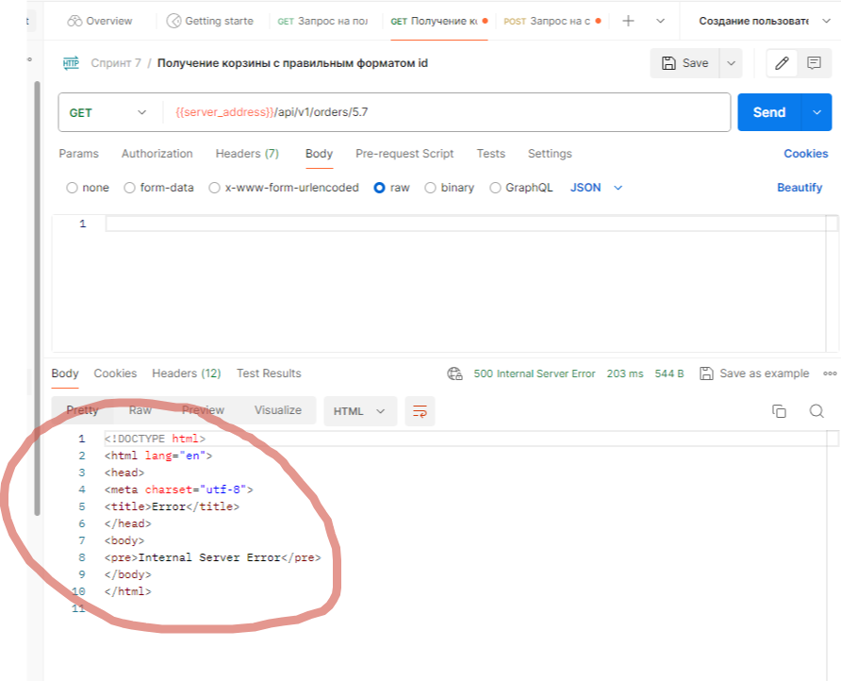 | Низкий приоритет, так как ответ сервера может быть действительно таким. Но требования нужно дополнить.
Bn4 | В документации к ручке PUT /api/v1/orders/:id не указана структура ответа сервера при отправк запроса с id корзины неверного формата | Низкий | Открыт | 1. Запущен тестовый сервер https://560be485-a8d8-4509-bcfd-86fd2dea56d2.serverhub.praktikum-services.ru/ 2. Запущено приложение Postman 3. Запущен инструментарий Apidoc 3. Запущен инструментарий Swagger 4. В Postman создана переменная server_address, связанная с тестовым сервером 5. В Postman создана корзина (id=3) [{"id": 10, "name": "Хлеб «Бородинский»", "price": 99, "weight": 300, "units": "г", "quantity": 2}, { "id": 30, "name": "Крымская малина Россия", "price": 239, "weight": 250, "units": "г", "quantity": 1}, { "id": 50, "name": "Шоколад молочный Alpen Gold с карамелизированными кусочками какао-бобов и кусочками карамели", "price": 89, "weight": 85, "units": "г", "quantity": 2}] | 1. Создать запрос PUT {{server_address}}/api/v1/orders/basket 2. Тело запроса { "productsList": [ { "id": 1, "quantity": 1 } ] } 3. Нажать Send | https://560be485-a8d8-4509-bcfd-86fd2dea56d2.serverhub.praktikum-services.ru/ | в требованиях не указано | <!DOCTYPE html> <html lang="en"> <head> <meta charset="utf-8"> <title>Error</title> </head> <body> <pre>Internal Server Error</pre> </body> </html> | 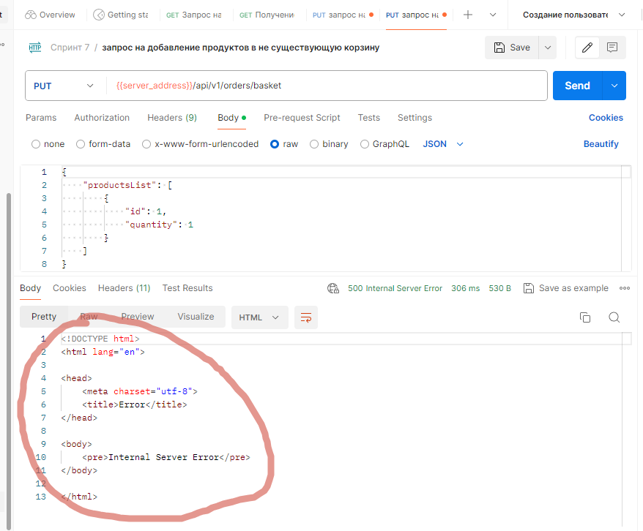 | Низкий приоритет, так как ответ сервера может быть действительно таким. Но требования нужно дополнить.
Bn5 | В документации к ручке PUT /api/v1/orders/:id не указана структура ответа сервера при отправке запроса с параметром productsList в недопустимом типе данных (словарь) | Низкий | Открыт | 1. Запущен тестовый сервер https://560be485-a8d8-4509-bcfd-86fd2dea56d2.serverhub.praktikum-services.ru/ 2. Запущено приложение Postman 3. Запущен инструментарий Apidoc 3. Запущен инструментарий Swagger 4. В Postman создана переменная server_address, связанная с тестовым сервером 5. В Postman создана корзина (id=3) [{"id": 10, "name": "Хлеб «Бородинский»", "price": 99, "weight": 300, "units": "г", "quantity": 2}, { "id": 30, "name": "Крымская малина Россия", "price": 239, "weight": 250, "units": "г", "quantity": 1}, { "id": 50, "name": "Шоколад молочный Alpen Gold с карамелизированными кусочками какао-бобов и кусочками карамели", "price": 89, "weight": 85, "units": "г", "quantity": 2}] | 1. Создать запрос PUT {{server_address}}/api/v1/orders/3 2. Тело запроса { "productsList": { "id": 1, "quantity": 1 } } 3. Нажать Send | https://560be485-a8d8-4509-bcfd-86fd2dea56d2.serverhub.praktikum-services.ru/ | в требованиях не указано | { "code": 500, "message": "productsList.find is not a function" } |  | Низкий приоритет, так как ответ сервера может быть действительно таким. Но требования нужно дополнить.
Тривиальные баги
 |  | Тривиальный | Открыт

Артефакты
 |  |  |  |  |  |  | № | productsCount | productsWeight | hostDeliveryCost
Чек-лист | Passed | Failed | Skipped | Blocked | Блокирующие баги | 3 | 1 | <=7 | <=2.5 | 23
369 | 239 | 67 | 16 | 47 | Критические баги | 9 | 2 | >7 | <=2.5 | 43
 |  |  |  |  | Баги с высоким приоритетом | 11 | 3 | <=7 | >2.5 | 43
Чек-лист проверок Яндекс Прилавка (369)
 |  |  |  |  | Баги с низким приоритетом | 5 | 4 | >7 | >2.5 | 43
 |  |  |  |  | Тривиальные баги | 0
 |  |  |  |  | Итого | 28

Соотношение багов (28)
 |  |  |  |  |  |  | № | productsCount | productsWeight | clientDeliveryCost
 |  |  |  |  |  |  | 1 | <=14 | <=6 | 0
 |  |  |  |  |  |  | 2 | >14 | <=6 | 99
 |  |  |  |  |  |  | 3 | <=14 | >6 | 99
 |  |  |  |  |  |  | 4 | >14 | >6 | 99

 |  |  |  |  |  |  | № | Корзина | Пользователь | Доступ к корзине
 |  |  |  |  |  |  | 1 | авторизована | неавторизован | доступа нет
 |  |  |  |  |  |  | 2 | неавторизована | неавторизован | доступ есть
 |  |  |  |  |  |  | 3 | авторизована | с токеном | доступ есть
 |  |  |  |  |  |  | 4 | неавторизована | с токеном | доступ есть
 |  |  |  |  |  |  | 5 | авторизована | нерабочий токен | доступа нет
 |  |  |  |  |  |  | 6 | неавторизована | нерабочий токен | доступ есть

